処理フロー
機能設計書 |  | システム名 |  |  | プロジェクト名 |  | 登録日付 |  |  | 更新日付
 |  | Biz-X POTTS
処理フロー |  | サブシステム名 |  |  | 機能名名 |  | 登録担当者 |  |  | 更新担当者
 |  | システム |  |  | ログイン

①ログイン
 | フロー |  | No | テーブル名 |  | ID |  | IO | C | R | U | D
 |  |  | 1
 |  |  | 2
 |  |  | 3
 |  |  | 4
 |  |  | 5
 |  |  | 6
②2段階認証
 |  |  | 7
 |  |  | 8
 |  |  | 9
 |  |  | 10
 |  |  | 11
③ホーム画面表示
 |  |  | 12
 |  |  | 13
 |  |  | 14
 |  |  | 15
 |  |  | 補足

 |  |  |  | 運用管理者URL：
 |  |  |  | https://potts.biz-x.app/loginAdmin

 |  |  |  | 会社管理者と一般ユーザーURL：
 |  |  |  | https://potts.biz-x.app/login

画面
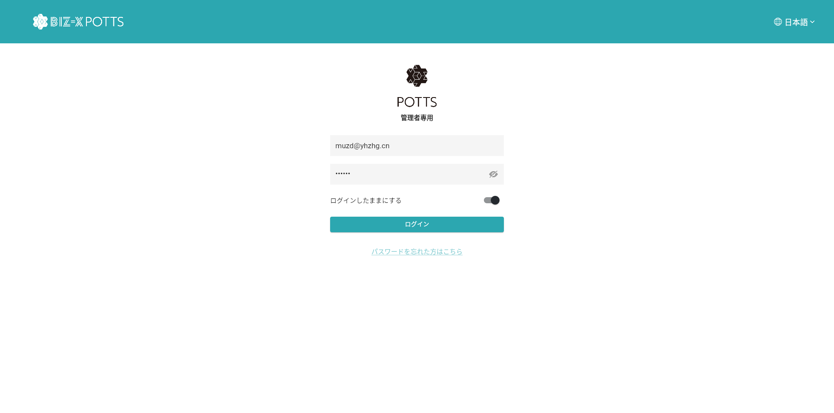
 |  |  |  | システム名 | プロジェクト名 | 登録日付 | 更新日付
 |  |  |  | Biz-X POTTS
画面レイアウト |  |  |  | サブシステム名 | 機能名名 | 登録担当者 | 更新担当者
 |  |  |  | システム | ログイン

 | 画面レイアウト
 | 会社管理者／一般ユーザーの場合 |  | https://potts.biz-x.app/login
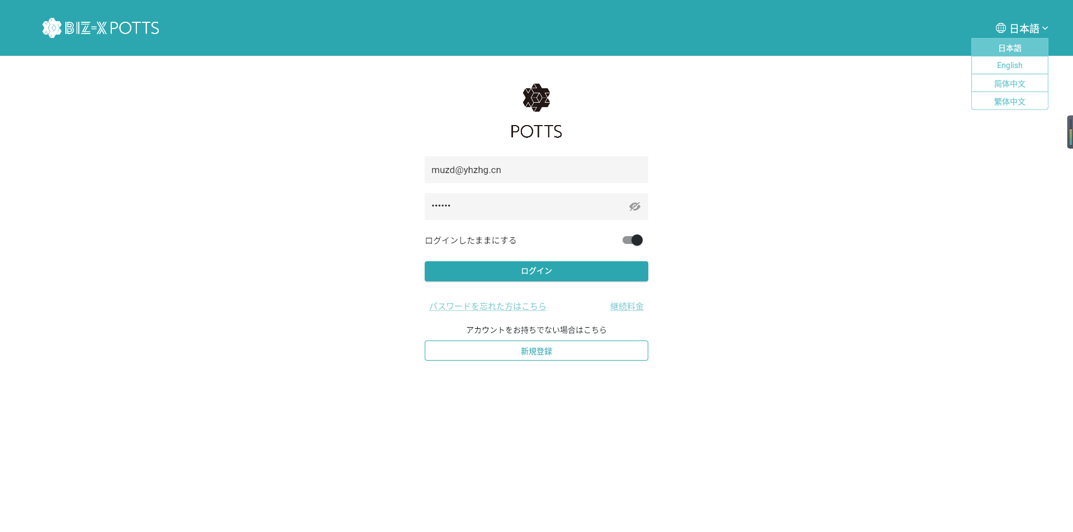
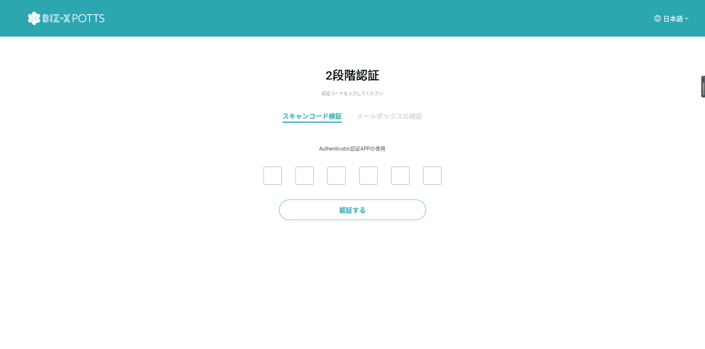
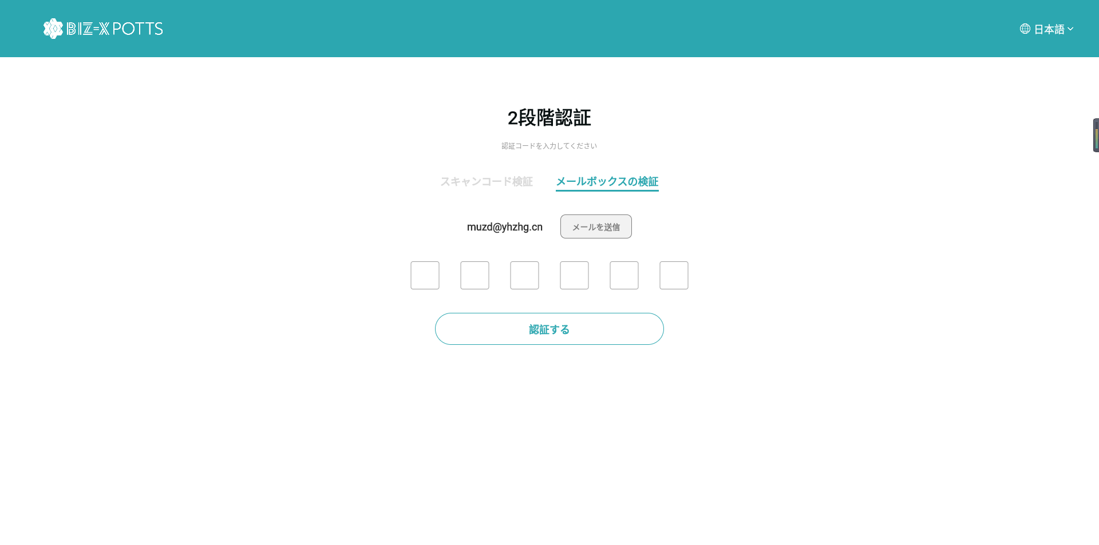

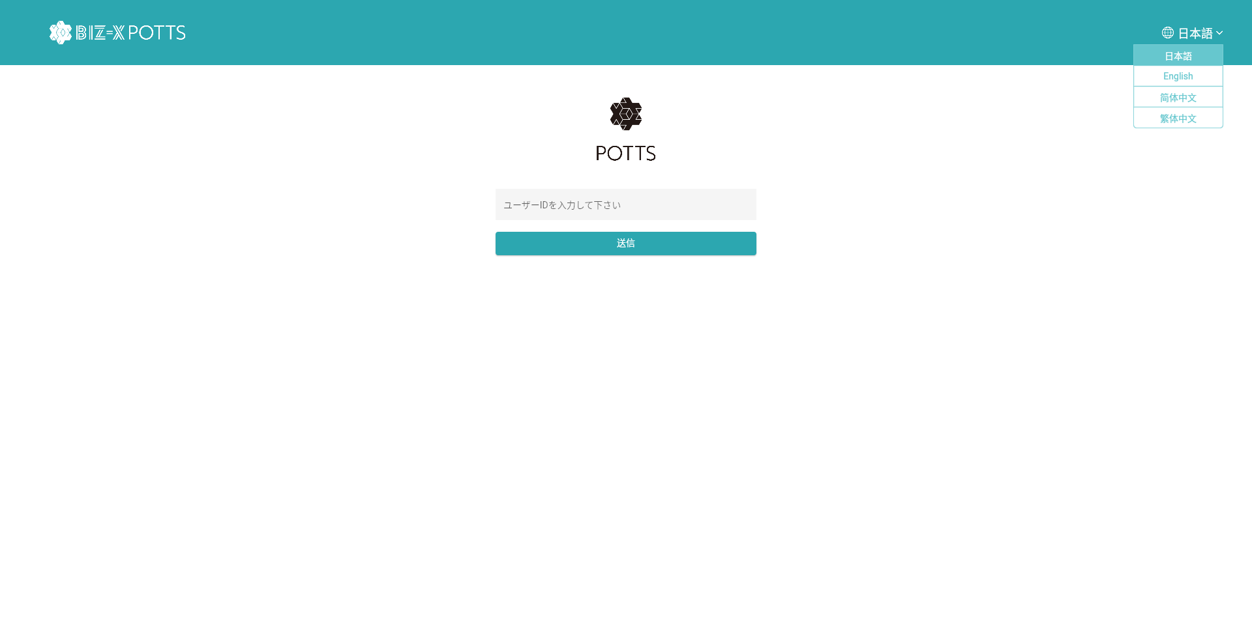

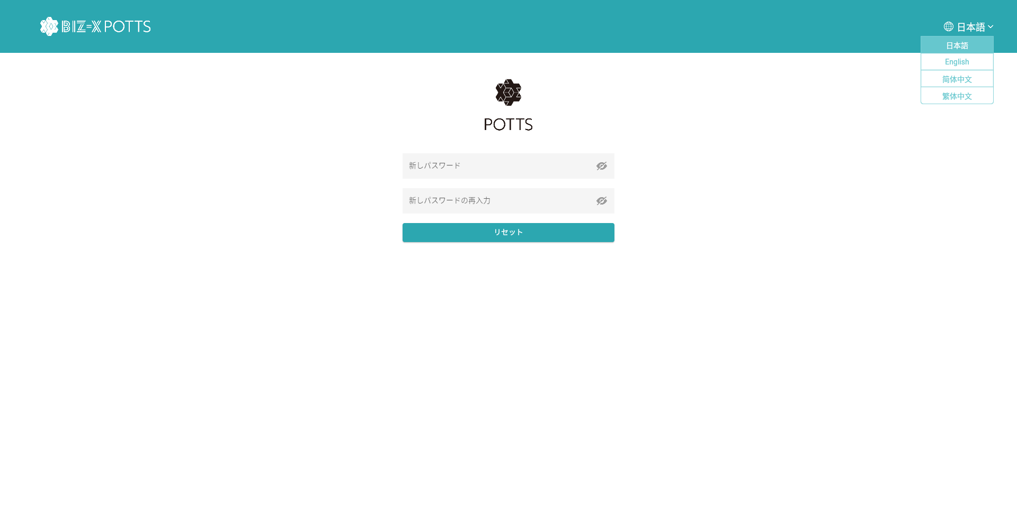

新しパスワード

新しパスワードの再入力

 | 運用管理者 | https://potts.biz-x.app/loginAdmin

画面 (SP)
機能設計書 |  | システム名 |  | プロジェクト名 | 登録日付 |  | 更新日付
 |  | Biz-X POTTS
画面レイアウト |  | サブシステム名 |  | 機能名名 | 登録担当者 |  | 更新担当者
 |  | システム |  | ログイン

 | 画面レイアウト

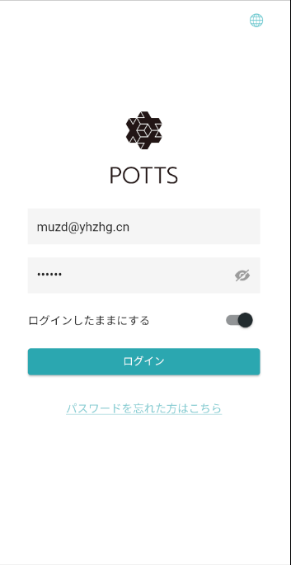
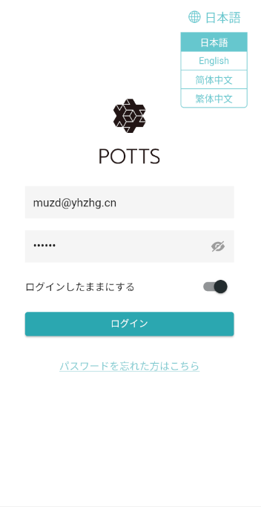

 |  |  |  |  |  | クリックして多言語を選択し、下拉ボックスを展開します。
 |  |  |  |  |  | 「日本語」を表示する。

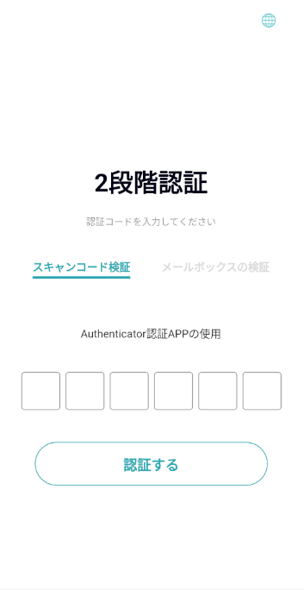
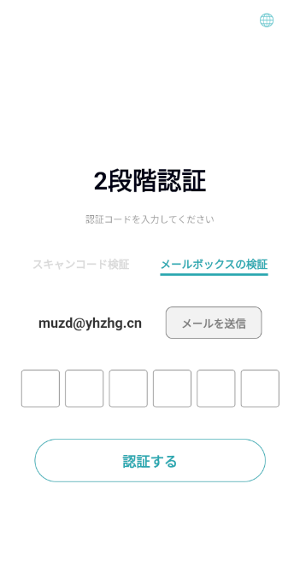

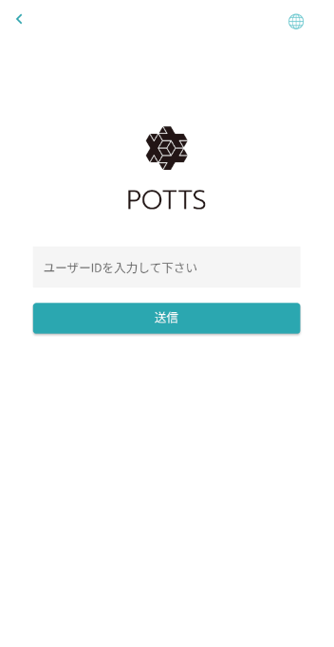

 |  |  | メール中に、リンクをクリックする。
 |  |  | パスワード再設定画面を表示する（web側）

画面項目定義 (SP)
機能設計書 |  |  | システム名 |  |  |  | プロジェクト名 |  |  |  |  |  | 登録日付 |  |  | 更新日付
 |  |  | Biz-X POTTS
画面項目定義 |  |  | サブシステム名 |  |  |  | 機能名名 |  |  |  |  |  | 登録担当者 |  |  | 更新担当者
 |  |  | システム |  |  |  | ログイン

No | 項目名 | ID | 種類 | 属性 | DB 桁数 | 画面 桁数 | IO | タブ | 必須 | 表示 | 配置 | IME | ref | chk | 書式 |  | 概要 | 登録時仕様 |  | 更新時仕様
 |  |  |  |  |  |  |  |  |  |  |  |  |  |  |  |  |  | 取得元 | 仕様 | 取得元 （照会/削除も同様） | 仕様

PC端を参照
 | ログイン
 | ユーザーID |  |  |  |  |  |  |  | 〇 |  |  |  |  |  |  |  |  | supabase-user | email
 | パスワード |  |  |  |  |  |  |  | 〇 |  |  |  |  |  |  |  |  | supabase-user | encrypted_password

 | パスワード忘れる
 | ユーザーID |  |  |  |  |  |  |  | 〇 |  |  |  |  |  |  |  |  | supabase-user | email

 | リセット
 | 新パスワード |  |  |  |  |  |  |  | 〇 |  |  |  |  |  |  |  |  | supabase-user | encrypted_password
 | 新パスワード再入力 |  |  |  |  |  |  |  | 〇 |  |  |  |  |  |  |  |  | supabase-user | encrypted_password

イベント仕様 (SP)
機能設計書 |  |  | システム名 |  | プロジェクト名 | 登録日付 |  | 更新日付
 |  |  | Biz-X POTTS
イベント仕様 |  |  | サブシステム名 |  | 機能名名 | 登録担当者 |  | 更新担当者
 |  |  | システム |  | ログイン

PC端を参照
No | 対象 | イベント |  | 処理内容 |  |  | 備考
1 |  | 画面初期 |  | 默认显示日语
2 |  | 登录 |  | 输入用户名和密码点击登录按钮进行登录 |  |  | 使用表：auth：user 关联表：public：user
3 |  | 忘记密码 |  | 点击忘记密码，跳转到忘记密码页面，输入账号，点击确定，会给账户发送重置密码邮件。邮件中点击链接跳转后，重置密码页面。输入两遍新密码。点击确定更新密码 更新链接只能点击一次 |  |  | 使用表：auth：user
4 |  | 新规登录 |  | 跳转到注册页面

